수강신청관리
구분 | 서비스(메뉴) | 필요 기능 | 기능 설명 | 레퍼런스 | 우선순위
 |  |  |  |  |  | 대학교에서 수강신청만(성적관리X) 관리하는 사이트를 구축하려 한다. 해당 사이트를 구축하기 위한 요구사항 명세서를 작성하세요
학생 | 마이페이지 | 프로필 사진 등록/수정 | 계정의 대표 이미지 등록 및 수정
 |  | 프로필 수정 | 계정의 정보를 수정할 수 있음
 |  | SNS, 학번 연동 | 가입한 이메일에 SNS또는 학번입력하여 빠르게 로그인 가능
 |  | 연락처 변경 | 연락처를 변경할 수 있는 기능
 |  | 비밀번호 변경 | 비밀번호를 변경하는 기능
 |  | 주소 변경 | 등록된 주소를 변경하는 기능
 |  | 소식 기능 | 쪽지, 강의관련 알림을 받아 개수를 표시하고 클릭하면 소식함으로 이동하는 기능
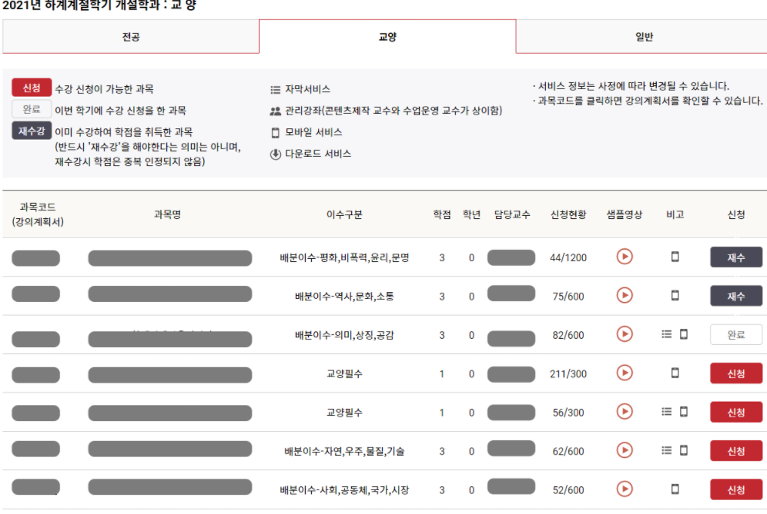
 |  | 내가 쓴 글 보기 | 문의사항 또는 게시판에 올린 글들을 볼 수 있는 기능
 | 수강신청 | 강의별 카테고리 | 전공, 교양, 일반으로 나눠 강의목록을 강의코드 순에 따라 보여주는 기능
 |  | 검색 기능 | 검색한 내용이 들어간 강의명 또는 과목코드를 검색할 수 있는 기능
 |  | 수강신청 현황 | 강좌 별 수용정원과 수강신청을 완료한 명 수를 보여주는 기능 (0명 /80명)
 |  | 강의 계획서 | 강의계획서를 다운로드/읽기 가능한 버튼
 |  | 교수이름 클릭 버튼 | 교수 이름을 클릭할 경우, 해당 교수의 프로필을 보여주는 기능
 |  | 강의실 이름 버튼 | 강의실이름을 누르면 해당 강의실이 위치한 건물을 이미지를 통해 보여주는 기능
 |  | 샘플 영상 버튼 | 해당 강의의 5분 분량의 샘플 영상을 볼 수 있는 버튼
 |  | 수강신청 버튼 | <클릭 가능> (해당 강좌의 필요 학점을 소유하고있는지 확인 필요) *신청-수강 신청(*수강신청완료된 강의와 시간이 겹치지 않는지 확인필수) *재수강-이전 학기에 수강을 완료 후, (D~F학점인 학생이)다시 수강 신청 할 경우 (학점소유 확인 불필요) *취소-완료된 수강신청을 취소하는 기능 <클릭 불가능> *예정-수강신청이전 기간에 목록확인을 위해 열어두는 목적 *폐강-최소수용인원 미달로 폐강 *완료-수강신청이 완료된 상태 *불가-강좌의 수용정원 *이수-이미 수강완료된(A~D+학점이상의 강의)
 |  | 수강신청 현황 | 수강신청완료 강의 수, 완료된 강의들의 학점 합, 잔여 학점 표시기능
 |  | 강의 홈페이지로 이동 | 해당 강의의 홈페이지로 이동할 수 있는 기능
 |  | 수강신청한 수강목록 시간표보기 | 현재 수강신청 완료한 강의들을 요일 별 시간표에 넣어 확인할 수 있게 보여주는 기능
 |  | 성적 이의신청 글쓰기 | 글쓰기 양식에 따라 성적 이의신청을 할 수 있는 기능
관리자 | 계정 관리 | 계정 등급에 따른 권한 제한 기능 | 가입승인대기자<학생< 조교< 교수< 학과장< 관리자B< 관리자A< 마스터계정에 따른 계정권한에 따른 기능 제한
 |  | 계정 권한 부여 | 계정 등급에 따른 권한 부여 가능 기능 *마스터계정, 마스터계정에게서 권한 부여 받은 관리자A계정만 소유
 | 학생관리 | 학과별 회원가입 요청관리 | 가입승인요청한 이메일 확인 및 가입 승인 여부 관리
 |  | 학부생 검색기능 | 검색한 학번, 이름 등의 정보가 포함된 학생을 검색할 수 있는 기능
 |  | 선택 인원 문자 발송 기능 | 선택한 학생의 등록된 연락처에 문자 발송하는 기능
 |  | 단체 문자 발송 기능 | 학부의 분반/학년/당해년도 학생 별 단체문자 발송기능
 | 강의 | 강의 등록 기능 | 수강신청을 위한 강의에 대한 정보를 등록하는 기능 내부에 필요한 기능: 제목, 본문, 샘플 영상 첨부기능, 수업시간을 기준으로 자동 계산한 학점, 학년선택(1~4), 강의시간&요일 선택 강좌 수용정원, 강의실 선택(강의실에 따른 자동 이미지 제공)
 |  | 내가 쓴 글 보기 | 해당 관리자계정이 업로드한 강의 목록 보기
 |  | 등록된 강의 수정하는 기능 | 등록한 강의에 대한 글, 동영상 등을 수정하는 기능
 |  | 폐강 기능 | 강의 최소수용인원에 도달하지 못했을 경우에 사용하기 위한, 해당 강의를 폐강시키는 기능 *자동으로 수강신청되어있던 학생들을 방출(학점되돌려주기, 학생의 수강완료 목록과 수강신청목록 에서 "폐강" 표시)
 |  | 수강신청 인원 보기 | 수강신청한 인원의 목록을 확인 및 다운로드 할 수 있는 기능
 |  | 과목코드 자동부여 기능 | 전공, 교양, 일반에 주어진 A-Z지정코드와 관련 계열이 가진 0-9숫자를 조합해 자동으로 강의코드를 부여하게 하는 기능
 |  | 강의 홈페이지로 이동 | 해당 강의의 홈페이지로 이동할 수 있는 기능
 |  | 성적 이의신청 기간 등록 | 선택/전체 강의를 대상으로 성적 이의신청 기간 선택하여 게시판을 한정적 기간을 조건으로 열 수 있는 기능
 |  | 성적 이의신청 목록 | 학생들로부터 받은 강의 별 성적 이의신청에 대한 글을 볼 수 있는 목록으로 이동
 |  | 글쓰기 기능 | 강의 등록 또는 관리자권한을 가진 사람에 한 해, 해당 강의이름을 카테고리에서 선택하여 공지사항(휴강)과 같은 글을 쓸 수 있는 기능
 | 마이페이지 | 프로필 사진 등록/수정 | 계정의 대표 이미지 등록 및 수정
 |  | 프로필 수정 | 계정의 정보를 수정할 수 있음
 |  | 연락처 변경 | 연락처를 변경할 수 있는 기능
 |  | 비밀번호 변경 | 비밀번호를 변경하는 기능
 |  | 소식 기능 | 쪽지, 성적이의신청, 강의관련 알림을 받아 개수를 표시하고 클릭하면 소식함으로 이동하는 기능
 |  | 진행 중인 강의 보기 | 현 학기에 진행 중인 강의 목록과 상세태용을 확인할 수 있는 페이지로 이동 하는 버튼
공통 | 회원가입 | 이메일 회원가입 | 이메일을 통해 인증받고 회원가입 후, 자동으로 가입승인요청 * 회원 가입 직 후, 로그아웃 상태로 로그인 요청
 | 로그인 | 이메일 로그인 | 이메일을 통해 로그인 후, 계정의 권한등급에 따른 메뉴 출력
 |  | 연동된 학번으로 로그인 | 가입된 이메일에 연동된 학번으로 로그인하는 기능
 |  | 연동된 SNS으로 로그인 | 가입된 이메일에 연동된 SNS를 통해 로그인하는 기능
 |  | 비밀번호 찾기 | 등록한 이메일에 인증번호를 발송하고 발송된 인증번호입력을 통해 비밀번호를 재설정하는 기능
 | 로그아웃 | 로그아웃 버튼 | 로그아웃하는 기능

